Progress
 | Raw Material : Deadline 26 Juli 2022

Progress | Juni |  |  |  | Juli
 | W1 | W2 | W3 | W4 | W1 | W2 | W3 | W4
Discuss & Record Video
Analisa & Progress

Per Tanggal 13 Juli 2022 | (Secara presentasi Progress yang telah selesai = 60%)
Progress : Memproses data hasil Pivot, berdasarkan jenis file, Account code dan WHS yang ada.
Contoh berikut menggunakan file VH89_INVW27B_202011_02
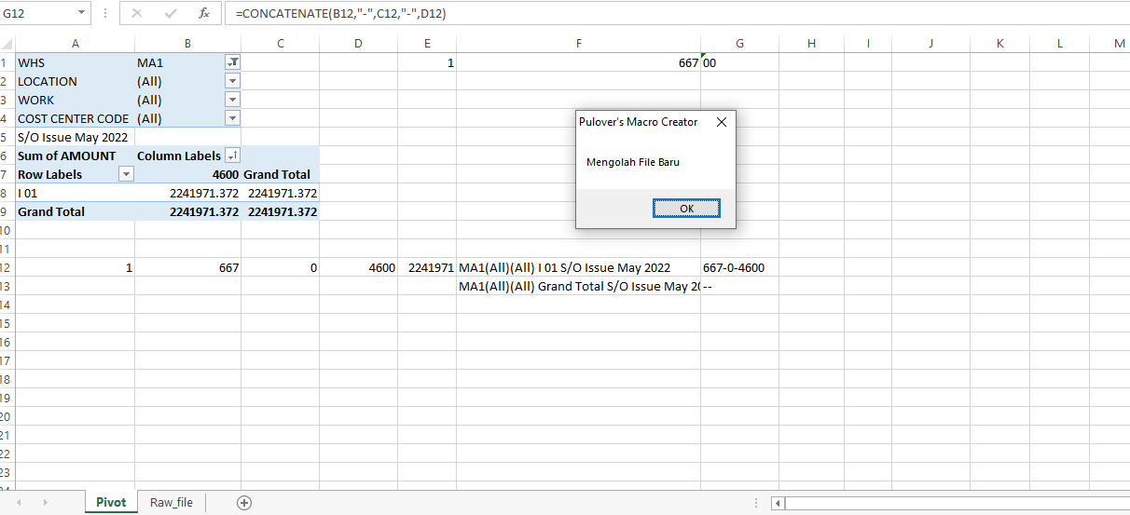

Penamaan berdasarkan identifikasi nama file (untuk contoh : VH89_INVW27B_202011_02 => S/O Issue). Dan bulan berdarsarkan inputan user.

Secara presentasi Progress yang telah selesai = 60%

Rule
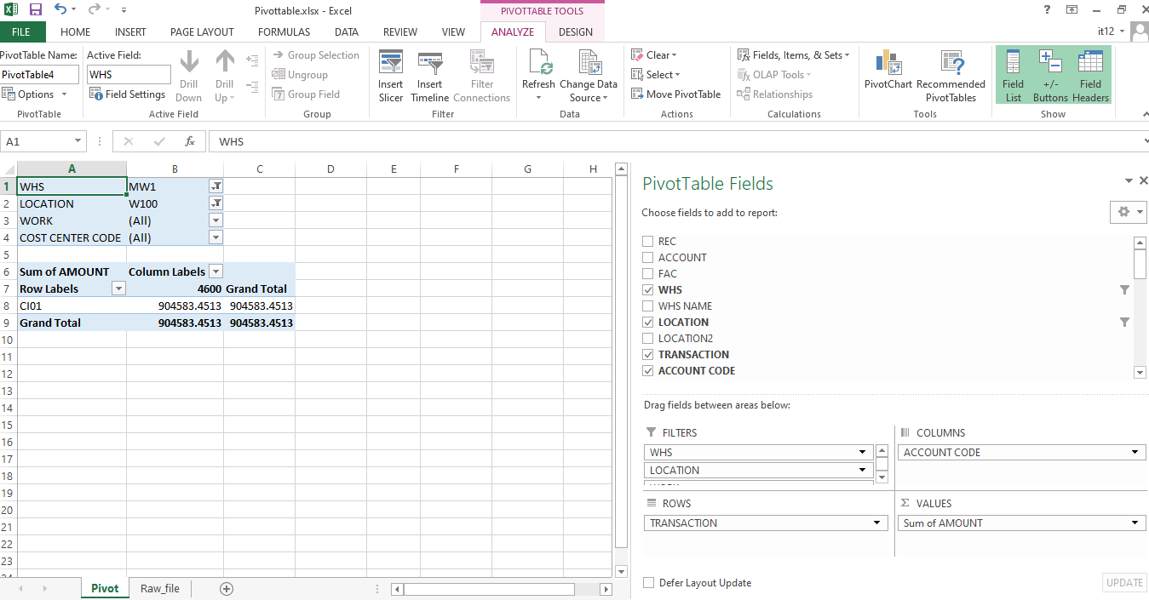
1. | File (JTOPS File) yang akan diproses / dilakukan Pivottable diletakkan pada 1 folder dengan folder name "Raw File".

3 File

2. | User meng-input beberapa data yaitu jumlah file yang berada di dalam folder "Raw File". Sebagai contoh di atas terdiri dari 3 file. Dan Periode (Bulan dan Tahun)
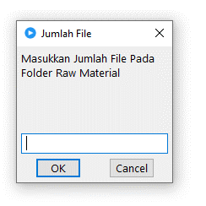
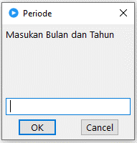

3 File => Masukkan angka 3
cth : May 2022

3. | Fields Pivottable sudah dibuat diawal, dan PMC akan me-refresh. Dan memproses data untuk semua file yang berada di folder "Raw Material"

